手机轨迹
序号 | 厂商名称 | 驻厂证件 | 姓名 | 手机号码 | 身份证号码 | 手机轨迹 | 密接人员查询
1 | 深圳思谋信息科技有限公司 |  | 黄永 | 13409880321 | 421127199208060076 | 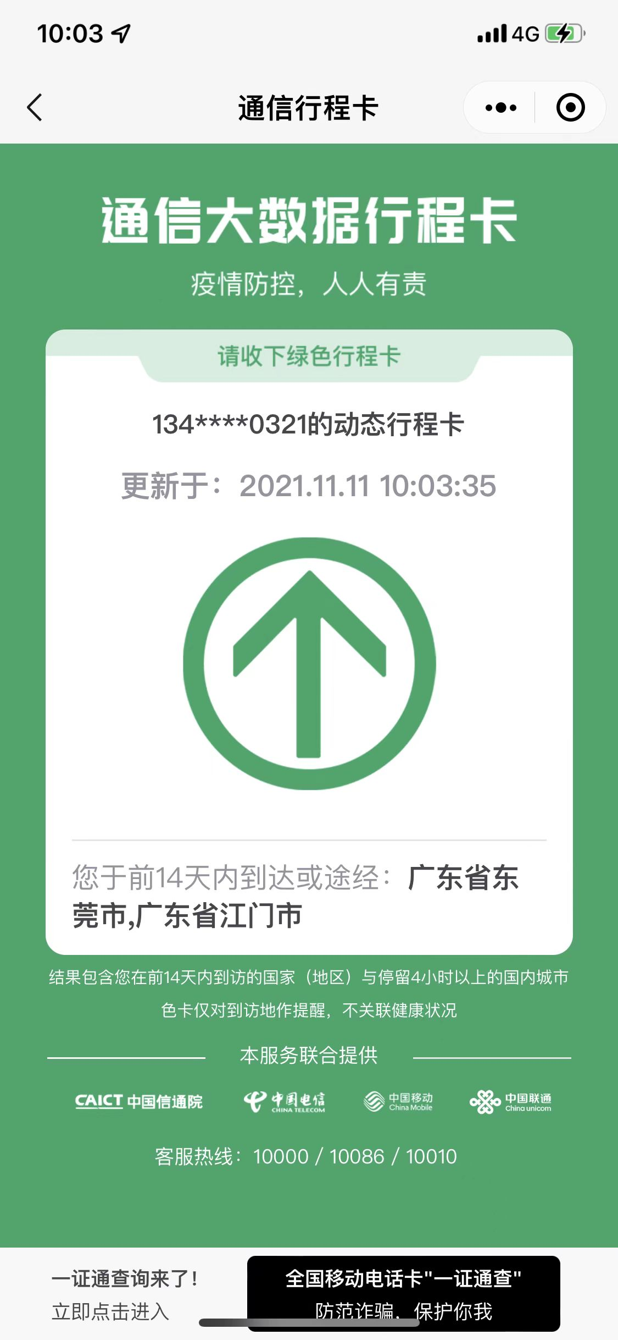 行程卡 | 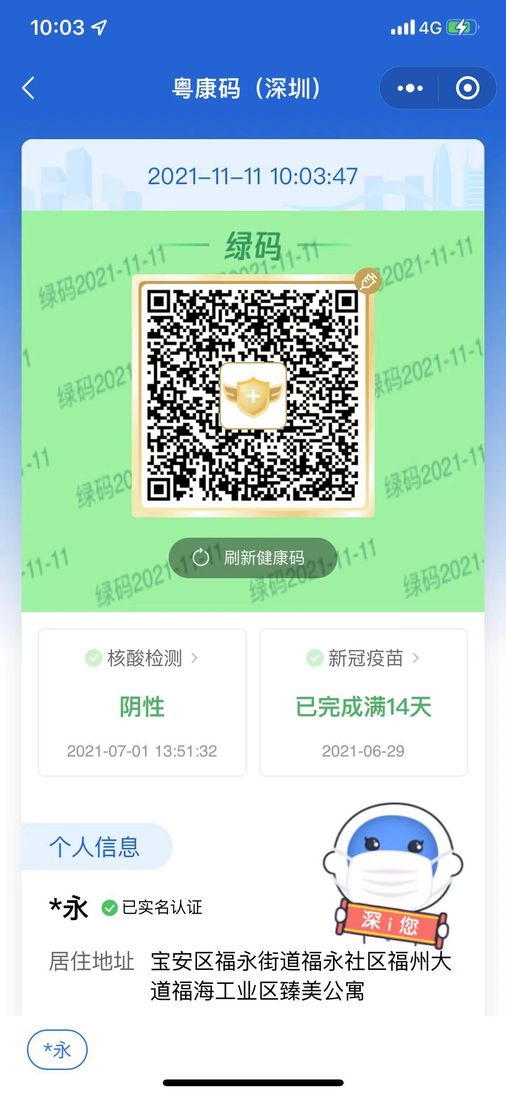 粵康碼
2 | 深圳思谋信息科技有限公司 |  | 刘东林 | 15218675909 | 445222199509132732 | 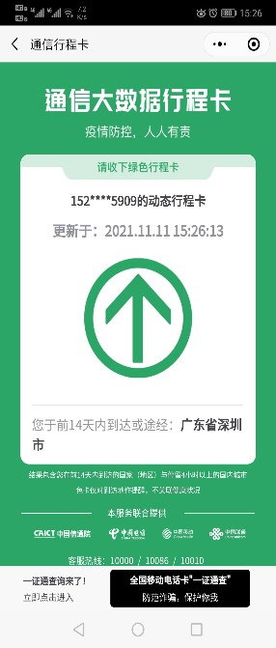 | 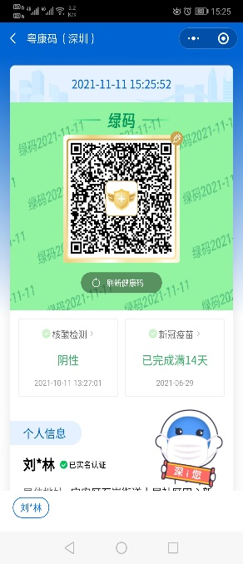
3 | 深圳思谋信息科技有限公司 |  | 李秋明 | 13266562693 | 450922199208061518 | 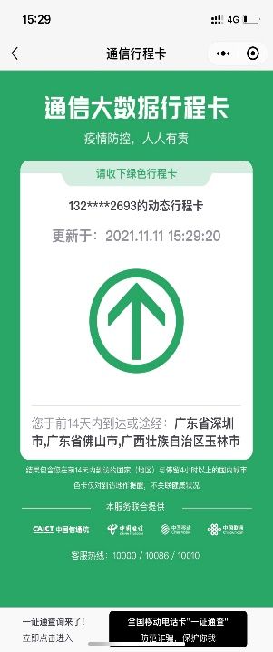 | 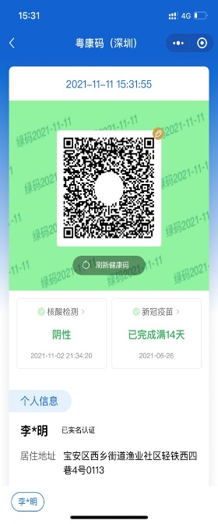
4 | 深圳思谋信息科技有限公司 |  | 钟多根 | 15989271636 | 362426198310272518 | 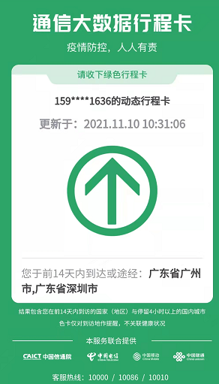 | 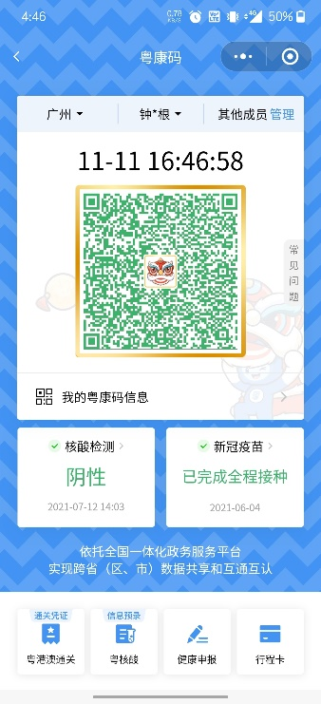
5 | 深圳思谋信息科技有限公司 |  | 皮吉中 | 13651490634 | 430223199108150016 | 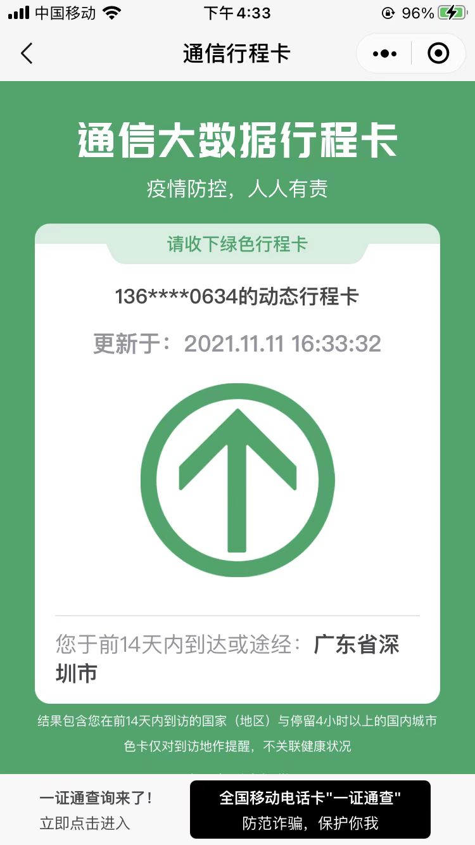 | 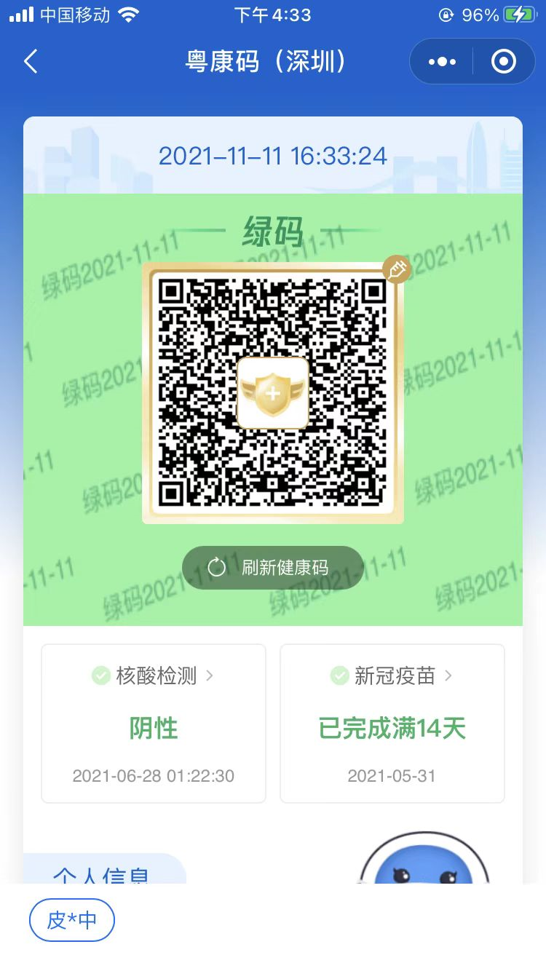

身份證複印件
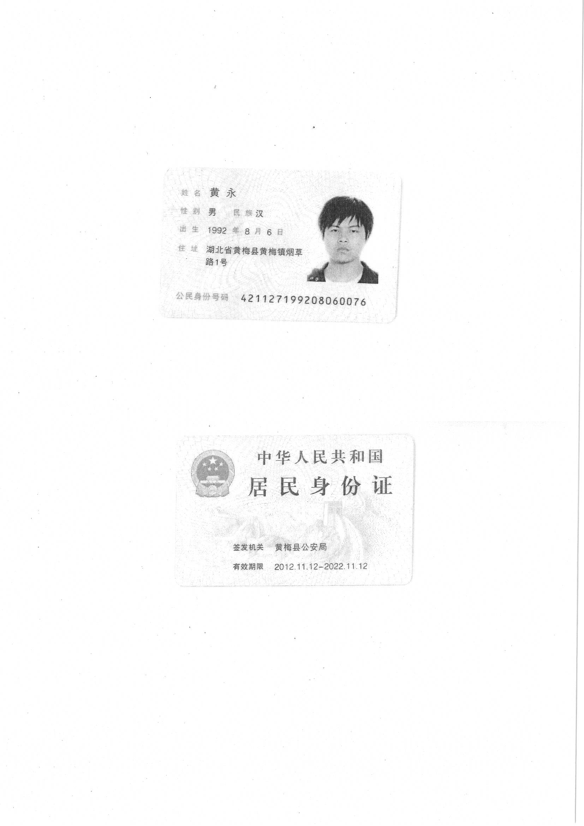
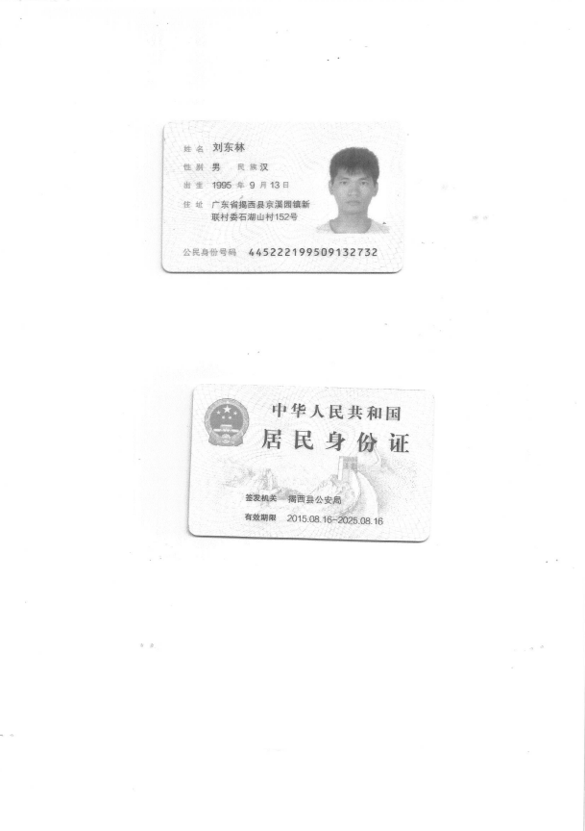
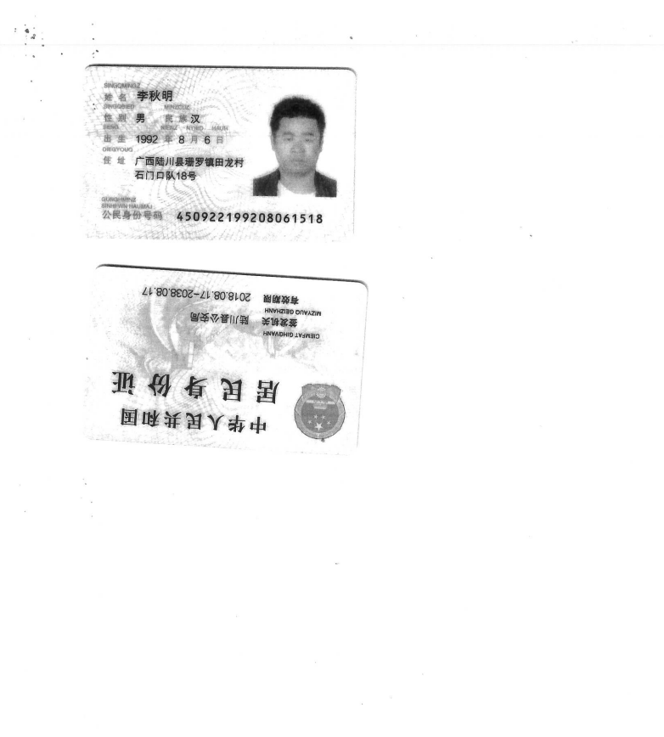
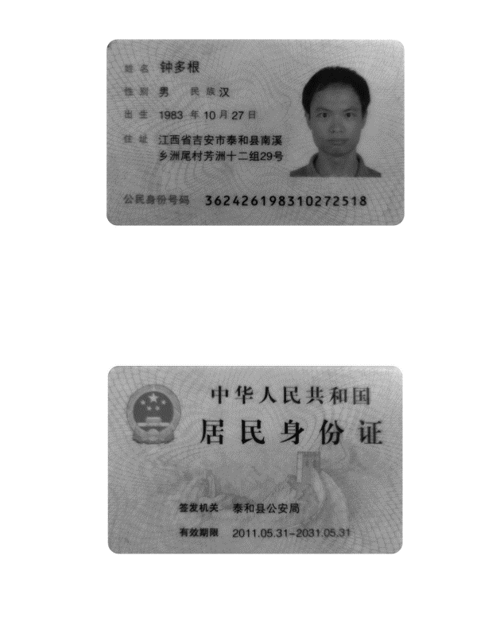
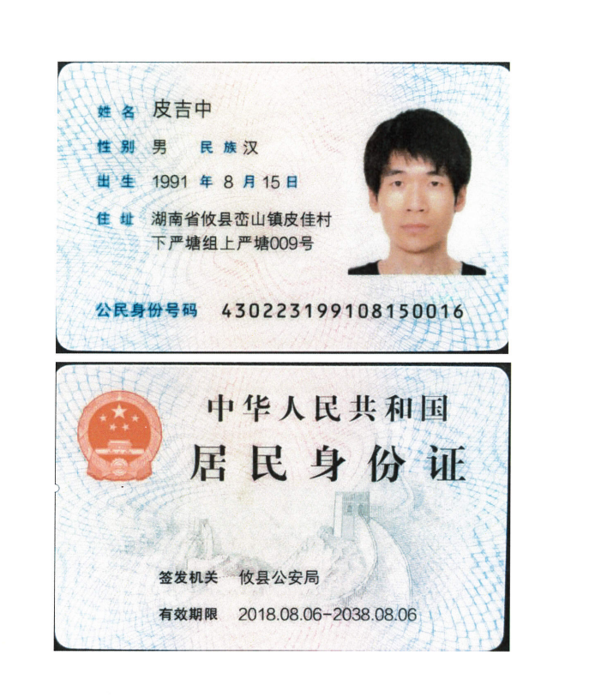
1 | 黄永 | 2 | 刘东林 | 3 | 李秋明 | 4 | 钟多根 | 5 | 皮吉中

